상품제안서
히든 스프링 다이어리 25절/32절 | 상품코드: S23649

 |  |  |  |  |  |  | 02-713-8555 | www.synergygift.co.kr
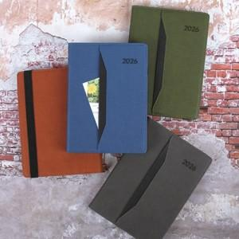

【상세/제작정보】

【인쇄/포장옵션】 | 불박 / OPP(비닐)

【공급단가】 | 수량 | 50~ | 100~ | 300~ | 1,000~ | 3,000~
*VAT별도 | 32절노트식 | 9,340원 | 8,970원 | 8,520원 | 7,740원 | 7,350원
 | 32절투데이 | 9,600원 | 9,220원 | 8,740원 | 7,950원 | 7,560원
 | 25절노트식 | 9,720원 | 9,340원 | 8,860원 | 8,050원 | 7,660원
 | 25절투데이 | 9,980원 | 9,590원 | 9,100원 | 8,270원 | 7,860원

【상품 URL】 | https://www.synergygift.co.kr:443/src/goods_detail.php?gdno=23649

